2018_04_data
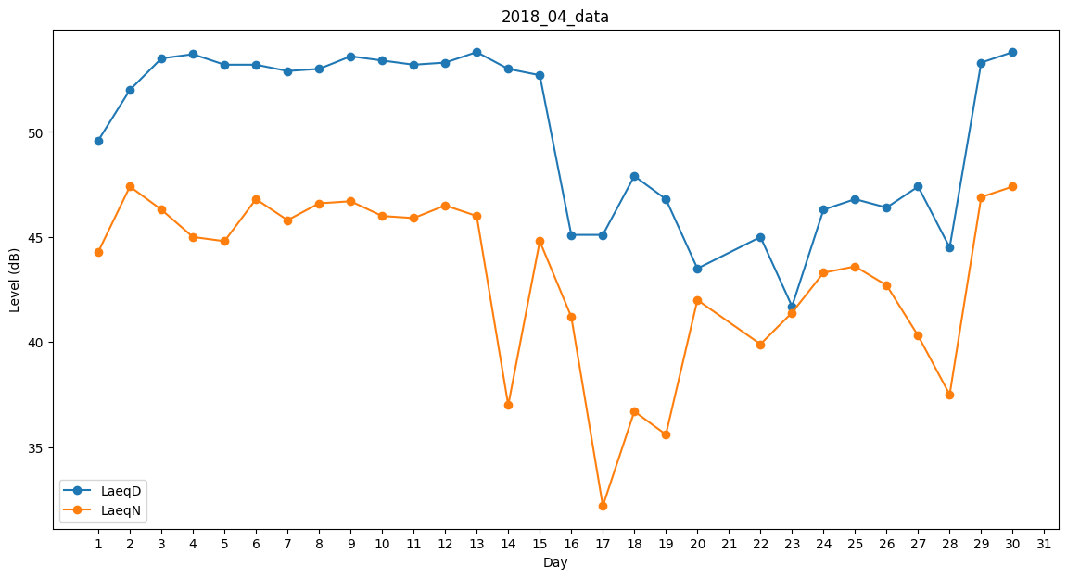
Day | LaeqD | LaeqN
1 | 49.6 | 44.3
2 | 52 | 47.4
3 | 53.5 | 46.3
4 | 53.7 | 45
5 | 53.2 | 44.8
6 | 53.2 | 46.8
7 | 52.9 | 45.8
8 | 53 | 46.6
9 | 53.6 | 46.7
10 | 53.4 | 46
11 | 53.2 | 45.9
12 | 53.3 | 46.5
13 | 53.8 | 46
14 | 53 | 37
15 | 52.7 | 44.8
16 | 45.1 | 41.2
17 | 45.1 | 32.2
18 | 47.9 | 36.7
19 | 46.8 | 35.6
20 | 43.5 | 42
21 | 46.4 | 0
22 | 45 | 39.9
23 | 41.7 | 41.4
24 | 46.3 | 43.3
25 | 46.8 | 43.6
26 | 46.4 | 42.7
27 | 47.4 | 40.3
28 | 44.5 | 37.5
29 | 53.3 | 46.9
30 | 53.8 | 47.4

